清单
1) ENGLISH ITEM NAME (ex : OOOO machine) | 2) MANUFACTUROR (ex : OOO company) | 3) MODEL NO (ex : abc-123) | 4)Serial number | 5) VOLTAGE (ex : 220V) | 6) CAPACITY (ex :1200KW) | 7) Production date (yyyy-mm-dd) | 8) HS CODE (0000.00.00) | 9) ORIGIN (MADE IN JAPAN) | 10) NEW or USED (NEW) | 11) PICTURE (BEFORE PACKING) | 12) PICTURE (NAME PLATE) | 13)Quantity | 14)Total cost (USD) | 15)cost (USD) | 16)CARTON NO | 17)CTN QTY | 18)G.W(KGS) | 19)N.W(KGS) | 20)L(cm) | 21)W(cm) | 22)H(cm) | 23)CBM | 24)应用范围 | 25)是否带电源 | 26)是否自行制造
(TOTAL) |  |  |  |  |  |  |  |  |  |  |  |  |  |  | B37 | 1 | 8.628 | 5.482 | 35 | 35 | 29.6 | 0.0363
测试架 | Techsen Electronics(ShenZhen)Co.,Ltd | TRIX-8V2/TREX-8 SRIL-8/TRIX-16 |  |  |  | 2021-07-15 |  | China | New |  |  | 4 | 153.84 | 38.46 | B37 | 1 | 5.752 | 3.784 | 35 | 35 | 29.6 | 0.0363 | PCBA测试 | 否 | 是
PCB测试盒 | New Zealand | LogTag通用 | JIG ID 18、 JIG ID $1C | 220V | 18W | 2020-04-02 |  | New Zealand | old | 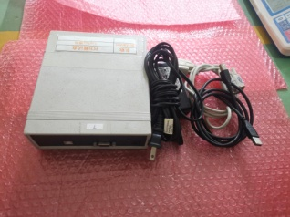 |  | 2 | 246.16 | 123.08 | B37 | 0 | 2.876 | 1.698 | 0 | 0 | 0 | 0 | 配测试架 | 否 | 客供
(TOTAL) |  |  |  |  |  |  |  |  |  |  |  |  |  |  | B38 | 1 | 20.7 | 20.412 | 53.9 | 36 | 25.5 | 0.0495
冷冻夹具 | Techsen Electronics(ShenZhen)Co.,Ltd | LogTag通用 | TRIX8F12A、 TRIX8F12B、 TRIX8F12C、 TRIX8F12D。 |  |  | 2021-07-15 |  | China | New |  |  | 4 | 184.6 | 46.15 | B38 | 1 | 6.295 | 6.208 | 53.9 | 36 | 25.5 | 0.0495 | 冷冻夹具 | 否 | 是
焊晶体夹具 | Techsen Electronics(ShenZhen)Co.,Ltd | TRIX-8系列 | TRIX8F01A |  |  | 2021-07-15 |  | China | New |  |  | 1 | 32.31 | 32.31 | B38 | 0 | 0.601 | 0.593 | 0 | 0 | 0 | 0 | 焊晶体夹具 | 否 | 是
加工热敏电阻夹具 | Techsen Electronics(ShenZhen)Co.,Ltd | TRIX-8系列 | TRIX8F02A |  |  | 2021-07-15 |  | China | New |  |  | 1 | 123.08 | 123.08 | B38 | 0 | 3.089 | 3.046 | 0 | 0 | 0 | 0 | 加工热敏电阻夹具 | 否 | 是
焊热敏电阻夹具 | Techsen Electronics(ShenZhen)Co.,Ltd | TRIX-8系列 | TRIX8F04A |  |  | 2021-07-15 |  | China | New |  |  | 1 | 38.46 | 38.46 | B38 | 0 | 1.132 | 1.116 | 0 | 0 | 0 | 0 | 焊热敏电阻夹具 | 否 | 是
涂混合油夹具 | Techsen Electronics(ShenZhen)Co.,Ltd | TRIX-8系列 | TRIX8F05A、 TRIX8F05B |  |  | 2021-07-15 |  | China | New |  |  | 2 | 61.54 | 30.77 | B38 | 0 | 0.552 | 0.544 | 0 | 0 | 0 | 0 | 涂混合油夹具 | 否 | 是
加工电容夹具 | Techsen Electronics(ShenZhen)Co.,Ltd | TRIX-8系列 | TRIX8F06A |  |  | 2021-07-15 |  | China | New |  |  | 1 | 27.69 | 27.69 | B38 | 0 | 0.391 | 0.385 | 0 | 0 | 0 | 0 | 加工电容夹具 | 否 | 是
加工晶体夹具 | Techsen Electronics(ShenZhen)Co.,Ltd | TRIX-8系列 | TRIX8F07A | 220V |  | 2021-07-15 |  | China | New |  |  | 1 | 46.15 | 46.15 | B38 | 0 | 3.423 | 3.376 | 0 | 0 | 0 | 0 | 加工晶体夹具 | 否 | 是
焊锡夹具 | Techsen Electronics(ShenZhen)Co.,Ltd | TRIX-8系列 | TRIX8F08A |  |  | 2021-07-15 |  | China | New |  |  | 1 | 40 | 40 | B38 | 0 | 1.376 | 1.357 | 0 | 0 | 0 | 0 | 焊电池夹具 | 否 | 是
合壳 | Techsen Electronics(ShenZhen)Co.,Ltd | TRIX-8系列 | TRIX8F09A |  |  | 2021-07-15 |  | China | New |  |  | 1 | 23.08 | 23.08 | B38 | 0 | 0.621 | 0.613 | 0 | 0 | 0 | 0 | 合壳夹具 | 否 | 是
检查成品机厚度架 | Techsen Electronics(ShenZhen)Co.,Ltd | TRIX-8系列 | TRIX8F10A |  |  | 2021-07-15 |  | China | New |  |  | 1 | 18.46 | 18.46 | B38 | 0 | 0.211 | 0.208 | 0 | 0 | 0 | 0 | 检查成品机厚度夹具 | 否 | 是
打成品机螺丝夹具 | Techsen Electronics(ShenZhen)Co.,Ltd | TRIX-8系列 | TRIX8F11A |  |  | 2021-07-15 |  | China | New |  |  | 1 | 18.46 | 18.46 | B38 | 0 | 0.484 | 0.477 | 0 | 0 | 0 | 0 | 打成品机螺丝夹具 | 否 | 是
USB加锡夹具 | Techsen Electronics(ShenZhen)Co.,Ltd | LTI-HID | LTI-HID F01A |  |  | 2021-07-15 |  | China | New |  |  | 1 | 18.46 | 18.46 | B38 | 0 | 0.181 | 0.178 | 0 | 0 | 0 | 0 | USB加锡夹具 | 否 | 是
焊铁线及锁支架螺丝夹具 | Techsen Electronics(ShenZhen)Co.,Ltd | LTI-HID | LTI-HID F02A |  |  | 2021-07-15 |  | China | New |  |  | 1 | 24.62 | 24.62 | B38 | 0 | 1.093 | 1.078 | 0 | 0 | 0 | 0 | 焊铁线及锁支架螺丝夹具 | 否 | 是
焊支架夹具 | Techsen Electronics(ShenZhen)Co.,Ltd | LTI-HID | LTI-HID F03A |  |  | 2021-07-15 |  | China | New |  |  | 1 | 18.46 | 18.46 | B38 | 0 | 0.232 | 0.228 | 0 | 0 | 0 | 0 | 焊支架夹具 | 否 | 是
锁螺丝夹具 | Techsen Electronics(ShenZhen)Co.,Ltd | LTI-HID | LTI-HIDI F04A、 LTI-HIDI F04B |  |  | 2021-07-15 |  | China | New |  |  | 2 | 30.76 | 15.38 | B38 | 0 | 0.663 | 0.654 | 0 | 0 | 0 | 0 | 锁螺丝夹具 | 否 | 是
气管及电源线 | 配件 |  |  |  |  | 2021-07-15 |  | China | New |  |  | 1 | 4.62 | 4.62 | B38 | 0 | 0.356 | 0.351 | 0 | 0 | 0 | 0 | 配件 | 否 | 是
(TOTAL) |  |  |  |  |  |  |  |  |  |  |  |  |  |  | B39 | 1 | 1.339 | 0.906 | 38 | 23 | 7.2 | 0.006
TRIX-8 REV2 PCBA | Techsen Electronics(ShenZhen)Co.,Ltd | PCBA |  |  |  | 2021-07-27 |  | China | New |  |  | 50 | 86 | 1.72 | B39 | 1 | 0.48 | 0.325 | 38 | 23 | 7.2 | 0.006 | PCBA样板 | 否 | 是
LTI-HID PCBA | Techsen Electronics(ShenZhen)Co.,Ltd | PCBA |  |  |  | 2021-07-27 |  | China | New |  |  | 50 | 89.5 | 1.79 | B39 | 0 | 0.377 | 0.255 | 0 | 0 | 0 | 0 | PCBA样板 | 否 | 是
OP-MODULE主机（没电池） | Techsen Electronics(ShenZhen)Co.,Ltd | 主机 |  |  |  | 2021-07-27 |  | China | New | 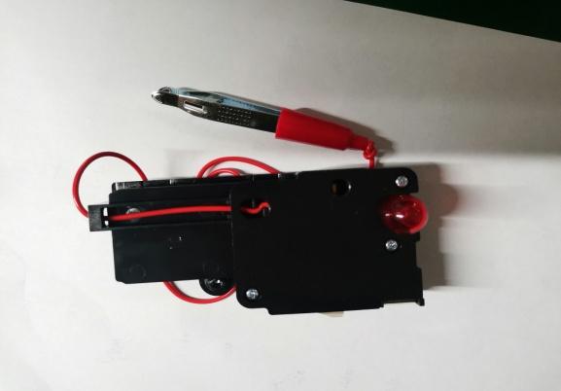 |  | 5 | 5.1 | 1.02 | B39 | 0 | 0.482 | 0.326 | 0 | 0 | 0 | 0 | 主机样板没电池 | 否 | 是
(Total) |  |  |  |  |  |  |  |  |  |  |  |  |  |  | B40 | 1 | 16.00 | 14.48 | 55 | 39 | 38 | 0.0815
啤螺母夹具 | Techsen Electronics(ShenZhen)Co.,Ltd | OP MODULE BLACK [ROHS] | OP MODULEF01A |  |  | 2021-07-15 |  | China | New |  |  | 1 | 15.38 | 15.38 | B40 | 1 | 0 | 0.21 | 0 | 0 | 0 | 0 | 啤螺母 | 否 | 是
啤電池片模具 | Techsen Electronics(ShenZhen)Co.,Ltd | OP MODULE BLACK [ROHS] | OP MODULEF02A |  |  | 2021-07-15 |  | China | New |  |  | 1 | 123.08 | 123.08 | B40 | 0 | 0 | 3.12 | 0 | 0 | 0 | 0 | 啤電池片 | 否 | 是
焊鐵片引線夹具 | Techsen Electronics(ShenZhen)Co.,Ltd | OP MODULE BLACK [ROHS] | OP MODULEF03A |  |  | 2021-07-15 |  | China | New |  |  | 1 | 18.46 | 18.46 | B40 | 0 | 0 | 0.28 | 0 | 0 | 0 | 0 | 焊鐵片引線 | 否 | 是
焊燈線夹具 | Techsen Electronics(ShenZhen)Co.,Ltd | OP MODULE BLACK [ROHS] | OP MODULEF04A |  |  | 2021-07-15 |  | China | New |  |  | 1 | 23.08 | 23.08 | B40 | 0 | 0 | 0.41 | 0 | 0 | 0 | 0 | 焊燈線 | 否 | 是
裝燈仔吹熱縮管夹具 | Techsen Electronics(ShenZhen)Co.,Ltd | OP MODULE BLACK [ROHS] | OP MODULEF05A |  |  | 2021-07-15 |  | China | New |  |  | 1 | 23.08 | 23.08 | B40 | 0 | 0 | 0.24 | 0 | 0 | 0 | 0 | 裝燈仔吹熱縮管 | 否 | 是
壓馬達入機殼夹具 | Techsen Electronics(ShenZhen)Co.,Ltd | OP MODULE BLACK [ROHS] | OP MODULEF06A |  |  | 2021-07-15 |  | China | New |  |  | 1 | 18.46 | 18.46 | B40 | 0 | 0 | 0.25 | 0 | 0 | 0 | 0 | 壓馬達入機殼 | 否 | 是
手推胶套夹具 | Techsen Electronics(ShenZhen)Co.,Ltd | OP MODULE BLACK [ROHS] | OP MODULEF07A |  |  | 2021-07-15 |  | China | New |  |  | 1 | 32.31 | 32.31 | B40 | 0 | 0 | 1.09 | 0 | 0 | 0 | 0 | 手推胶套 | 否 | 是
量線長度夹具 | Techsen Electronics(ShenZhen)Co.,Ltd | OP MODULE BLACK [ROHS] | OP MODULEF08A-C |  |  | 2021-07-15 |  | China | New |  |  | 3 | 36.93 | 12.31 | B40 | 0 | 0 | 0.75 | 0 | 0 | 0 | 0 | 量線長度 | 否 | 是
打面殼螺絲夹具 | Techsen Electronics(ShenZhen)Co.,Ltd | OP MODULE BLACK [ROHS] | OP MODULEF10A-C |  |  | 2021-07-15 |  | China | New |  |  | 3 | 46.14 | 15.38 | B40 | 0 | 0 | 0.77 | 0 | 0 | 0 | 0 | 打面殼螺絲 | 否 | 是
打主机日期夹具 | Techsen Electronics(ShenZhen)Co.,Ltd | OP MODULE BLACK [ROHS] | OP MODULEF11A |  |  | 2021-07-15 |  | China | New |  |  | 1 | 38.46 | 38.46 | B40 | 0 | 0 | 0.7 | 0 | 0 | 0 | 0 | 打主机日期 | 否 | 是
打電池門螺絲夹具 | Techsen Electronics(ShenZhen)Co.,Ltd | OP MODULE BLACK [ROHS] | OP MODULEF12A |  |  | 2021-07-15 |  | China | New |  |  | 1 | 23.08 | 23.08 | B40 | 0 | 0 | 0.61 | 0 | 0 | 0 | 0 | 打電池門螺絲 | 否 | 是
分板夹具 | Techsen Electronics(ShenZhen)Co.,Ltd | OP MODULE BLACK [ROHS] | OP MODULEF13A |  |  | 2021-07-15 |  | China | New |  |  | 1 | 23.08 | 23.08 | B40 | 0 | 0 | 0.21 | 0 | 0 | 0 | 0 | 分板 | 否 | 是
電流測試架 | Techsen Electronics(ShenZhen)Co.,Ltd | OP MODULE BLACK [ROHS] | OP MODULEJ01A |  |  | 2021-07-15 |  | China | New | 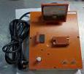 |  | 1 | 32.31 | 32.31 | B40 | 0 | 0 | 1.65 | 0 | 0 | 0 | 0 | 電流測試架 | 否 | 是
接觸片JIG | Techsen Electronics(ShenZhen)Co.,Ltd | OP MODULE BLACK [ROHS] | OP MODULEJ02A |  |  | 2021-07-15 |  | China | New |  |  | 1 | 32.31 | 32.31 | B40 | 0 | 0 | 0.74 | 0 | 0 | 0 | 0 | 接觸片JIG | 否 | 是
夾子量具 | Techsen Electronics(ShenZhen)Co.,Ltd | OP MODULE BLACK [ROHS] | OP MODULEJ3A |  |  | 2021-07-15 |  | China | New |  |  | 1 | 32.31 | 32.31 | B40 | 0 | 0 | 0.5 | 0 | 0 | 0 | 0 | 夾子量具 | 否 | 是
振動聲壓Fixture | Techsen Electronics(ShenZhen)Co.,Ltd | OP MODULE BLACK [ROHS] | OP MODULEJ04A |  |  | 2021-07-15 |  | China | New |  |  | 1 | 24.62 | 24.62 | B40 | 0 | 0 | 0.23 | 0 | 0 | 0 | 0 | 振動聲壓Fixture A | 否 | 是
振動聲壓Fixture | Techsen Electronics(ShenZhen)Co.,Ltd | OP MODULE BLACK [ROHS] | OP MODULEJ04B |  |  | 2021-07-15 |  | China | New |  |  | 1 | 23.08 | 23.08 | B40 | 0 | 0 | 1.1 | 0 | 0 | 0 | 0 | 振動聲壓Fixture B | 否 | 是
光度測試罩 | Techsen Electronics(ShenZhen)Co.,Ltd | OP MODULE BLACK [ROHS] | OP MODULEJ5A |  |  | 2021-07-15 |  | China | New |  |  | 1 | 7.69 | 7.69 | B40 | 0 | 0 | 0.11 | 0 | 0 | 0 | 0 | 光度測試罩 | 否 | 是
恒温器 | Techsen Electronics(ShenZhen)Co.,Ltd | HASBRO通用 | / | 220V | 300W | 2021-07-15 |  | China | New |  |  | 1 | 46.15 | 46.15 | B40 | 0 | 0 | 1.25 | 0 | 0 | 0 | 0 | 恒温器 | 否 | 是
日期字 (盒) | Techsen Electronics(ShenZhen)Co.,Ltd | HASBRO通用 | / |  |  | 2021-07-15 |  | China | New |  |  | 1 | 23.08 | 23.08 | B40 | 0 | 0 | 0.26 | 0 | 0 | 0 | 0 | 日期字 (盒) | 否 | 是
(TOTAL) |  |  |  |  |  |  |  |  |  |  |  |  |  |  | B41 | 1 | 2 | 2.5 | 24 | 18 | 15 | 0.0065
PCB | PCB MAIN OSP 30*30MM 0201v02 1PNL*24 | common |  |  |  |  |  | China | New |  |  | 360 |  |  | B41 | 1 | 2 | 2.5 | 24 | 18 | 15 | 0.0065 | SMD 机器调试使用 | 否 | 否
SMD resistor | 0201 22K 5% | common |  |  |  |  |  | China | New |  |  | 45000
SMD resistor | VR04X304 JTL | common |  |  |  |  |  | China | New |  |  | 2700
SMD resistor | 0603 VALUE910R ±5% | common |  |  |  |  |  | China | New |  |  | 5000
MLCC | C0201 KR X7R 6BB 682 | common |  |  |  |  |  | China | New |  |  | 15000
MLCC | 0201 X7R 6800PF ±10% 10v | common |  |  |  |  |  | China | New |  |  | 15000
(TOTAL) |  |  |  |  |  |  |  |  |  |  |  |  |  |  | B42 | 1 | 3.58 | 2.71 | 47 | 33 | 30 | 0.047
TRIX-8V2测试座 | Techsen Electronics(ShenZhen)Co.,Ltd | TRIX-8V2产品夹具 |  |  |  | 2021-07-15 |  | China | New |  |  | 2 | 46.2 | 23.1 | B42 | 1 | 0.37 | 0.281 | 47 | 33 | 30 | 0.047 | 主机测试架 | 否 | 是
包装测试扫描架 | Techsen Electronics(ShenZhen)Co.,Ltd | LogTag通用 |  |  |  | 2021-07-15 |  | China | New | 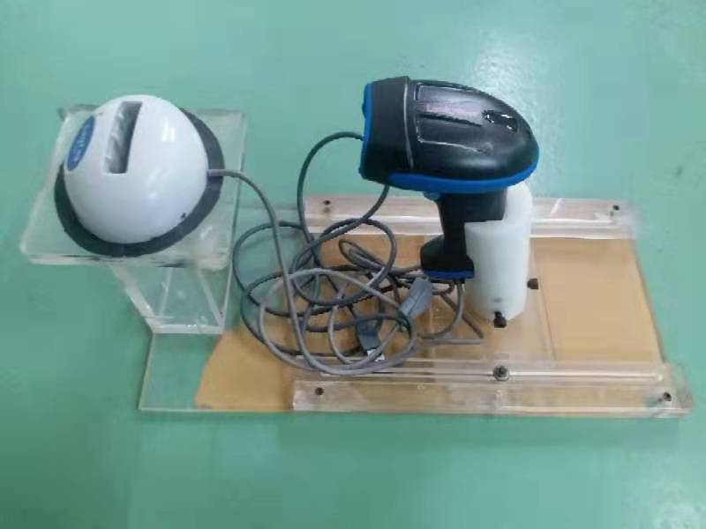 |  | 1 | 69.23 | 69.23 | B42 | 0 | 3.21 | 2.429 | 0 | 0 | 0 | 0 | 扫描夹具 | 否 | 是

